상품제안서
국산 흔들이 일회용핫팩 90g | 상품코드: S23404

 |  |  |  |  |  |  | 02-713-8555 | www.synergygift.co.kr
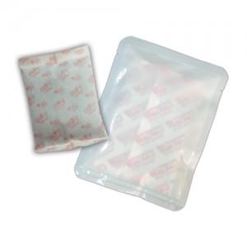

【상세/제작정보】 | <p style="text-align: center;" align="center"><span style="font-size: 14pt;">※ 스티커 6*8cm 사이즈 기본입니다.</span></p><p style="text-align: center;" align="center"><span style="font-size: 14pt;">※ 실크인쇄 최소 1,000개 이상부터 진행 가능합니다.</span></p>

【인쇄/포장옵션】 | 실크, 스티커 / 포장불가능

【공급단가】 | 수량 | 1,000~ | 3,000~ | 5,000~ | 10,000~ | 30,000~
*VAT별도 | 단가 | 524원 | 495원 | 473원 | 458원 | 438원

【상품 URL】 | https://www.synergygift.co.kr:443/src/goods_detail.php?gdno=23404

